상품제안서
스위스와그너 필라그라베 명함지갑B | 상품코드: F14236

 |  |  |  |  |  |  | 02-412-0044 | www.easy1.co.kr
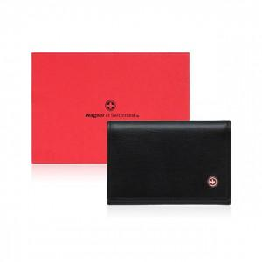

【상세/제작정보】 | 베이직하면서도 심플한 감각의 디자인입니다

【인쇄/포장옵션】 | 불박 / 포장지포장

【공급단가】 | 수량 | 100~ | 300~ | 500~ | 1,000~ | 3,000~
*VAT별도 | 단가 | 19,300원 | 18,590원 | 17,870원 | 17,160원 | 16,730원

【상품 URL】 | https://dev.easy1.co.kr:443/src/goods_detail.php?gdno=14236

